关系图
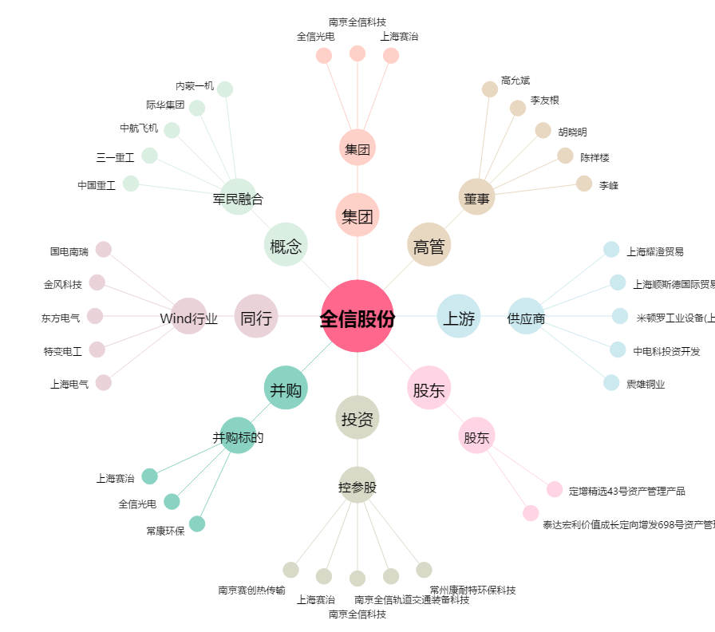
全信股份[300447.SZ] - 关系概览图

